상품제안서
코알라캐릭터니들볼펜 | 상품코드: S03251

 |  |  |  |  |  |  | 02-713-8555 | www.synergygift.co.kr
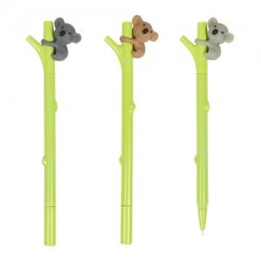

【상세/제작정보】 | 최소주문수량 1,000개이하 구매시-인쇄비1만원추가(부가세별도)

【인쇄/포장옵션】 | 실크 / OPP(비닐)

【공급단가】 | 수량 | 500~ | 1,000~ | 3,000~ | 5,000~ | 10,000~
*VAT별도 | 단가 | 710원 | 690원 | 670원 | 640원 | 620원

【상품 URL】 | https://www.synergygift.co.kr:443/src/goods_detail.php?gdno=8337

